Feuil1
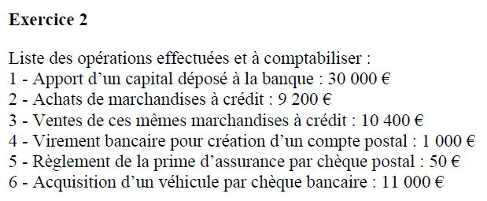

 |  |  |  |  |  |  |  |  | Capital (passif) crédit + Banque (Actif) débit
 |  |  |  |  |  |  |  |  | Achat de marchandises (charge) débit + dettes fournisseurs (passif) crédit
 |  |  |  |  |  |  |  |  | Vente de marchandises (produits) crédit + Créances clients (actif) débit
 |  |  |  |  |  |  |  |  | Banque (actif) cédit + Compte postal (actif) débit
 |  |  |  |  |  |  |  |  | Prime assurance (charge) débit + chèque postaux (actif) crédit
 |  |  |  |  |  |  |  |  | Matériel de transport (actif) débit + Banque (actif) crédit

1) Le journal |  |  |  | 1
 |  | 512 |  | Banque |  |  |  | 30,000
 |  |  | 101 | Capital |  |  |  |  | 30,000
 |  |  |  | 2
 |  | 607 |  | Achat de marchandises |  |  |  | 9,200
 |  |  | 401 | Fournisseurs |  |  |  |  | 9,200
 |  |  |  | 3
 |  | 411 |  | Clients |  |  |  | 10,400
 |  |  | 707 | Ventes de marchandises |  |  |  |  | 10,400
 |  |  |  | 4
 |  | 514 |  | Chèque postaux |  |  |  | 1,000
 |  |  | 512 | Banque |  |  |  |  | 1,000
 |  |  |  | 5
 |  | 616 |  | Prime assurance |  |  |  | 50
 |  |  | 514 | Chèque postaux |  |  |  |  | 50
 |  |  |  | 6
 |  | 2182 |  | Mat de transport |  |  |  | 11,000
 |  |  | 512 | Banque |  |  |  |  | 11,000

2) Le grand livre

 |  | D 101 C |  |  | D 2182 C |  |  | D 401 C |  | D 411 C
 |  |  | 30,000 |  | 11,000 |  |  |  | 9,200 | 10,400

 |  | 30,000 |  |  |  | 11,000 |  | 9,200 |  |  | 10,400
 |  | S. créditeur |  |  |  | S. Débiteur |  | S. créditeur |  |  | S. Débiteur | D 707 C
 |  |  |  |  |  |  |  |  |  |  |  |  | 10,400

 |  | D 512 C |  |  | D 514 C |  |  | D 607 C |  | D 616 C |  | 10,400
 |  | 30,000 | 1,000 |  | 1,000 | 50 |  | 9,200 |  | 50 |  | S. créditeur
 |  |  | 11,000
 |  | 30,000 | 12,000 |  |  | 950 |  |  | 9,200 |  | 50
 |  |  |  |  |  | S. Débiteur |  |  | S. Débiteur |  | S. Débiteur
 |  |  | 18,000
 |  |  | S. Débiteur

3) La balance

 | N° Compte | Intitulés |  |  | Mouvements |  | Soldes
 |  |  |  |  | Débit | Crédit | débiteur | créditeur
 | 101 | Capital |  |  |  | 30,000 |  | 30,000
 | 2182 | Matériel de transport |  |  | 11,000 |  | 11,000
 | 401 | Fournisseurs |  |  |  | 9,200 |  | 9,200
 | 411 | Clients |  |  | 10,400 |  | 10,400
 | 512 | Banque |  |  | 30,000 | 12,000 | 18,000
 | 514 | Chèques postaux |  |  | 1,000 | 50 | 950
 | 607 | Achat de marchandises |  |  | 9,200 |  | 9,200
 | 616 | Prime d'assurance |  |  | 50 |  | 50
 | 707 | Vente de marchandises |  |  |  | 10,400 |  | 10,400

 |  | Total |  |  | 61,650 | 61,650 | 49,600 | 49,600

 | Dans la balance : Total des mouvements débit = Total des mouvements crédit
 |  | Total des soldes débiteurs = total des soldes créditeurs

4) Bilan au 31/12/N |  | Actif |  |  | Montant | Passif |  |  | Montant
 |  | Actif immobilisé |  |  |  | Capitaux propres
 |  | Matériel de transport |  |  | 11,000 | Capital |  |  | 30,000
 |  |  |  |  |  | Résultat (bénéfice) |  |  | 1,150
 |  | Actif circulant
 |  | Créances clients |  |  | 10,400
 |  | Banque |  |  | 18,000 | Dettes
 |  | Chèques postaux |  |  | 950 | Dettes fournisseurs |  |  | 9,200

 |  | Total actif |  |  | 40,350 | Total passif |  |  | 40,350

5) Le compte de résultat
 |  | Produits d'exploitation
 |  | Ventes de marchandises |  |  | 10,400

 |  | Charges d'exploitation
 |  | Achat de marchandises |  |  | 9,200
 |  | Prime d'assurance |  |  | 50

 |  | Résultat d'exploitation |  |  | 1,150

 |  | Résultat de l'exercice |  |  | 1,150

